ＴＯＰ
Youtubeで視聴 | 実践ピボットテーブル紹介 |  |  |  | 🄬MEGUSEED
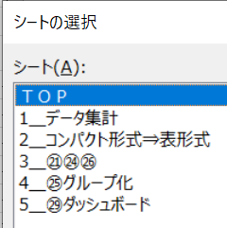
◎実践テンプレート・・データキャッシュを理解 |  |  | エクセル活用度 |  |  | １００倍
①ピボット分析 ・・ マウス操作 |  |  | 情報効果 |  |  | １０倍
②作業効率化 ・・ レポート・システム |  |  | 作業性 |  |  | １０倍
このExcelブックには、２２個のピボットテーブルがあり、グラフ、スライサーと連動します。

 |  | 実践ピボットテーブルのポイント

1⃣事前準備 沢山使い、操作を楽にする |  |  |  | 3⃣ピボット・レポート 完成度を上げ最終レポートに
①データソース 6 |  |  |  | ①計算・表示
更新 4-2 |  |  |  | 集計方法 17 関数の代用
テーブルの利用 7 |  |  |  | 名称テキストの変更 18～19
②オプション設定 |  |  |  | 計算の種類 20 累計、差分
ピボットテーブル名 11 |  |  |  | 集計フィールド 21 加重平均
列幅自動設定の解除 12-1 |  |  |  | ②コピーして使う33 レポートもデータも有効利用
表形式・・ドラッグ有効 12-3 |  |  |  | 全部・・ピボット設定の利用
セキュリティ 12-5、36 |  |  |  | 部分・・他のレポートに
➂日付のグループ化 解除 25-2 |  |  |  | 他のピボットテーブルの元データ
 |  |  |  | ➂スタイル 15
2⃣ピボット分析 マウスで「見える化」 |  |  |  | 「なし」 旧スタイル＝自分で色を付ける
①マウスで操作 フィールド設定を経由せずに直接編集 |  |  |  | ④元データの編集、連携でレベルアップ
メニュー 14-2 フィールドリスト |  |  |  | パワークエリ 39、40
レイアウト14-1
行・列配置23
折りたたみ・展開16-1
②データの比較・絞り込み エクセル機能+データキャッシュ
並び替え 24 オプション
フィルター 26 ラベルフィルター、値フィルター
 | 初期設定[選択優先・除外優先]
スライサー 27 フィルターと使い分け
➂ピボットグラフ 29～32

1＿データ集計
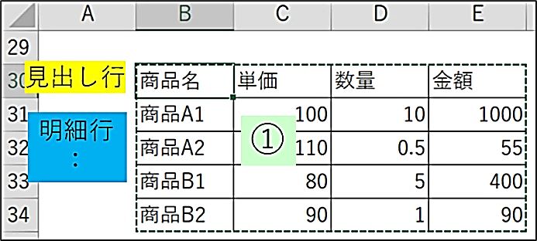
年月日 | 分類 | 商品名 | 売上金額 | 数量 | 単価 | 年月 | 分類名 | メーカー
2022-04-01 | Ａ | 商品A1 | 1000 | 10 | 100 | 202204 | コーヒー | ライオン | Excel2007からの機能。ピボットテーブルとの相性が最適です。
2022-04-03 | Ａ | 商品A2 | 55 | 0.5 | 110 | 202204 | コーヒー | ラビット | ①データを指定 |  | 課題
2022-04-16 | Ｂ | 商品B1 | 400 | 5 | 80 | 202204 | 紅茶 | ライオン | ②挿入／テーブル
7
2022-04-30 | Ｂ | 商品B2 | 90 | 1 | 90 | 202204 | 紅茶 | ラビット | 見出し行と
2022-04-21 | Ａ | 商品A3 | 600 | 5 | 120 | 202204 | コーヒー | バンビ | 明細行に区分
2022-04-30 | Ｂ | 商品B3 | 190 | 2 | 95 | 202204 | 紅茶 | バンビ | ※見出し行の空白不可
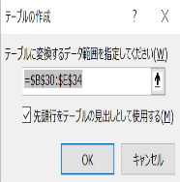
2022-05-06 | Ａ | 商品A1 | 1500 | 15 | 100 | 202205 | コーヒー | ライオン | ※セルから自動で範囲を判定
2022-05-20 | Ａ | 商品A2 | 550 | 5 | 110 | 202205 | コーヒー | ラビット | 範囲を選択してから
2022-05-21 | Ａ | 商品A3 | 180 | 2 | 90 | 202205 | コーヒー | バンビ | 先頭行＝見出しに☑
2022-05-25 | Ｂ | 商品B1 | 600 | 7.5 | 80 | 202205 | 紅茶 | ライオン
2022-05-26 | Ｂ | 商品B2 | 720 | 8 | 90 | 202205 | 紅茶 | ラビット
2022-06-10 | Ａ | 商品A2 | 420 | 4 | 105 | 202206 | コーヒー | ラビット
2022-06-10 | Ａ | 商品A1 | 1000 | 10 | 100 | 202206 | コーヒー | ライオン
2022-06-15 | Ｂ | 商品B1 | 680 | 8 | 85 | 202206 | 紅茶 | ライオン
2022-06-15 | Ａ | 商品A2 | 500 | 5 | 100 | 202206 | コーヒー | ラビット
2022-06-20 | Ａ | 商品A3 | 180 | 2 | 90 | 202206 | コーヒー | バンビ
2022-06-24 | Ｂ | 商品B3 | 425 | 5 | 85 | 202206 | 紅茶 | バンビ

解説4-1 データキャシュが隠れています！

 |  |  |  |  |  |  |  |  |  | 課題

 |  |  |  |  |  |  |  |  |  | 行ラベル | 合計 / 数量 | 合計 / 売上金額
 |  |  |  |  |  |  |  |  |  | Ａ | 10.5 | 1055
 |  |  |  |  |  |  |  |  |  | Ｂ | 6 | 490
 |  |  |  |  |  |  |  |  |  | 総計 | 16.5 | 1545

ピボットテーブルのセルをダブルクリックすると、元データが別シートに出力されます。便利な機能として紹介されています。
ピボットテーブルは、見かけは小さくても全データが隠れています。
見えている元データだけでなく、ピボットテーブルに隠れている見えないデータのセキュリティ確保が必要です。ピボットテーブルは、正しく使いましょう！

 |  |  |  |  |  |  |  |  |  | 40．パワークエリの実践事例

 |  |  |  |  |  |  |  |  | パワークエリを使うと
 |  |  |  |  |  |  |  |  | 元データの編集が容易になります！
 |  |  |  |  |  |  |  |  | 事例の紹介しています。

2＿コンパクト形式⇒表形式
解説14
解説12-3 表示

 | コンパクト形式 |  |  | 表形式
 | 課題 |  |  | 課題

 |  | ①単純集計表 | 分類 | (すべて)
 |  |  | メーカー | (すべて)
メーカー | (すべて) |  | 年月 | (すべて)

行ラベル | 合計 / 売上金額 |  | 合計 / 売上金額
コーヒー | 5985 |  | 分類名 | 商品名 | 集計
商品A1 | 3500 |  | コーヒー | 商品A1 | 3500
商品A2 | 1525 |  |  | 商品A2 | 1525
商品A3 | 960 |  |  | 商品A3 | 960
紅茶 | 3105 |  | コーヒー 集計 |  | 5985
商品B1 | 1680 |  | 紅茶 | 商品B1 | 1680
商品B2 | 810 |  |  | 商品B2 | 810
商品B3 | 615 |  |  | 商品B3 | 615
総計 | 9090 |  | 紅茶 集計 |  | 3105
 |  |  | 総計 |  | 9090

 |  | ②クロス集計表
 |  |  | 年月 | (すべて)

 |  |  | 合計 / 売上金額 |  | メーカー
 |  |  | 分類名 | 商品名 | ライオン | ラビット | バンビ | 総計
 |  |  | コーヒー | 商品A1 | 3500 |  |  | 3500
 |  |  |  | 商品A2 |  | 1525 |  | 1525
 |  |  |  | 商品A3 |  |  | 960 | 960
 |  |  | コーヒー 集計 |  | 3500 | 1525 | 960 | 5985
 |  |  | 紅茶 | 商品B1 | 1680 |  |  | 1680
 |  |  |  | 商品B2 |  | 810 |  | 810
 |  |  |  | 商品B3 |  |  | 615 | 615
 |  |  | 紅茶 集計 |  | 1680 | 810 | 615 | 3105
 |  |  | 総計 |  | 5180 | 2335 | 1575 | 9090

 |  | ③推移表

 |  |  | 商品名 | (すべて) |  | メーカー | (すべて)

 |  |  | 合計 / 売上金額 | 年月
 |  |  | 分類名 | 202204 | 202205 | 202206 | 総計
 |  |  | コーヒー | 1655 | 2230 | 2100 | 5985
 |  |  | 紅茶 | 680 | 1320 | 1105 | 3105
 |  |  | 総計 | 2335 | 3550 | 3205 | 9090

 |  | ④計算の種類
 |  |  | ピボットテーブル7 |  | 課題
 |  | 累計

解説20
 |  |  |  |  | 年月 | 値
 |  |  |  |  | 202204 |  | 202205 |  | 202206
 |  |  | 分類 | 商品名 | 売上金額 | 累計:売上金額 | 売上金額 | 累計:売上金額 | 売上金額 | 累計:売上金額
 |  |  | Ａ | 商品A1 | 1,000 | 1,000 | 1,500 | 2,500 | 1,000 | 3,500
 |  |  |  | 商品A2 | 55 | 55 | 550 | 605 | 920 | 1,525
 |  |  |  | 商品A3 | 600 | 600 | 180 | 780 | 180 | 960
 |  |  | Ａ 集計 |  | 1,655 | 1,655 | 2,230 | 3,885 | 2,100 | 5,985
 |  |  | Ｂ | 商品B1 | 400 | 400 | 600 | 1,000 | 680 | 1,680
 |  |  |  | 商品B2 | 90 | 90 | 720 | 810 |  | 810
 |  |  |  | 商品B3 | 190 | 190 |  | 190 | 425 | 615
 |  |  | Ｂ 集計 |  | 680 | 680 | 1,320 | 2,000 | 1,105 | 3,105
 |  |  | 総計 |  | 2,335 | 2,335 | 3,550 | 5,885 | 3,205 | 9,090

3＿㉑㉔㉖
解説21 集計フィールド
21
年月 | (すべて) |  |  | 課題 |  |  |  | ※注意 リレーションシップ、ＯＬＡＰを使うと使用できません！

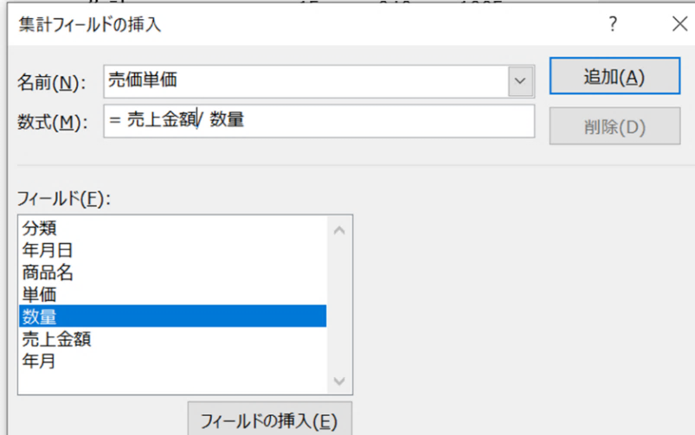
売価単価[加重平均]
数式
売上金額/数量
 |  | 値
分類 | 商品名 | 平均 / 単価 | 合計 / 数量 | 合計 / 売上金額 | 合計 / 単価・加重平均
Ａ | 商品A1 | 100.0 | 35 | 3500 | 100.0 | 100
 | 商品A2 | 106.3 | 14.5 | 1525 | 105.2 | 105.17241379
 | 商品A3 | 100.0 | 9 | 960 | 106.7 | 106.66666667
Ａ 集計 |  | 102.5 | 58.5 | 5985 | 102.3 | 102.30769231
Ｂ | 商品B1 | 81.7 | 20.5 | 1680 | 82.0 | 81.951219512
 | 商品B2 | 90.0 | 9 | 810 | 90.0 | 90
 | 商品B3 | 90.0 | 7 | 615 | 87.9 | 87.857142857
Ｂ 集計 |  | 86.4 | 36.5 | 3105 | 85.1 | 85.068493151
総計 |  | 95.9 | 95 | 9090 | 95.7 | 95.684210526

合計を平均に
解説24
④並び替え 商品名を、売上金額[合計]で、並び替えできます。
データキャッシュがこの使い方を可能にしています。
ピボットテーブルをコピーして、異なる並び替えに変更しておくと、直ぐに分析を深められます。

解説24 並び替え

分類 | (すべて) |  | 課題

 | 値
商品名 | 単価 | 数量 | 売上金額
商品A1 | 300 | 35 | 3500
商品A2 | 425 | 14.5 | 1525
商品A3 | 300 | 9 | 960
商品B1 | 245 | 20.5 | 1680
商品B2 | 180 | 9 | 810
商品B3 | 180 | 7 | 615
総計 | 1630 | 95 | 9090

解説26-2 選択優先と除外優先

 |  |  |  |  |  | 課題

 |  | ピボットテーブル1 |  |  |  |  |  | ピボットテーブル4

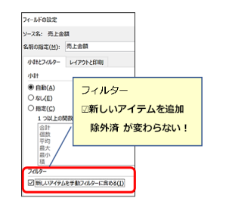
 |  | 売上金額 |  |  |  |  |  | 売上金額
 |  | 分類 | 商品名 | 集計 |  |  |  | 分類 | 商品名 | 集計
 |  | Ａ | 商品A1 | 3500 |  |  |  | Ａ | 商品A2 | 1525
 |  | Ａ 集計 |  | 3500 |  |  |  |  | 商品A3 | 960
 |  | 総計 |  | 3500 |  |  |  | Ａ 集計 |  | 2485
 |  |  |  |  |  |  |  | Ｂ | 商品B1 | 1680
 |  |  |  |  |  |  |  |  | 商品B2 | 810
 |  |  |  |  |  |  |  |  | 商品B3 | 615
 |  |  |  |  |  |  |  | Ｂ 集計 |  | 3105
 |  |  |  |  |  |  |  | 総計 |  | 5590

通常のフィルターでの絞り込みに加えて、高度な絞り込みが可能です。「値フィルター」は商品名を売上金額[合計]などの集計結果で絞り込みができます。
解説26-4
 |  |  |  | 課題

 |  | ピボットテーブル15

 | 売上金額 |  |  | 年月
 | 分類 | 商品名 | 売上金額 | 202204 | 202205 | 202206 | 総計
 | Ｂ | 商品B1 | 400 | 400 |  |  | 400
 |  |  | 600 |  | 600 |  | 600
 |  |  | 680 |  |  | 680 | 680
 |  | 商品B1 集計 |  | 400 | 600 | 680 | 1680
 | Ｂ 集計 |  |  | 400 | 600 | 680 | 1680
 | 総計 |  |  | 400 | 600 | 680 | 1680

商品名の数値フィルター

4＿㉕グループ化
グループ化①選択アイテム

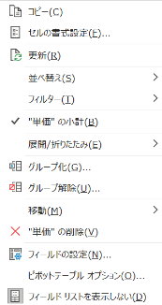
２５．グループ化 グループ化の実施例
グループ化①選択アイテム
グループ化②日付
グループ化③値などの選択範囲

行ラベル | 合計 / 数量 | 合計 / 売上金額 |  | 課題
商品A1 | 10 | 1000
商品A2 | 0.5 | 55
商品B1 | 5 | 400
商品B2 | 1 | 90
総計 | 16.5 | 1545

行ラベル | 合計 / 数量 | 合計 / 売上金額
商品A1 | 10 | 1000
商品A2 | 0.5 | 55
商品B1 | 5 | 400
商品B2 | 1 | 90
総計 | 16.5 | 1545

グループ化②日付 例）月を追加
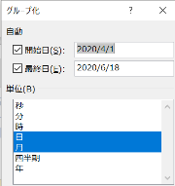

グループ化
なし
 |  |  |  |  |  | 課題
 | 商品名 | (すべて) |  | 課題
 |  |  |  |  |  | 商品名 | (すべて)
 | 売上金額
 | 年 | 月 | 年月日 | 集計 |  | 売上金額
 | 2022年 | 4月 | 4月1日 | 1000 |  | 年月 | 年月日 | 集計
 |  |  | 4月3日 | 55 |  | 202204 | 2022-04-01 | 1000
 |  |  | 4月16日 | 400 |  |  | 2022-04-03 | 55
 |  |  | 4月21日 | 600 |  |  | 2022-04-16 | 400
スライサーで年月日
「日」グループ化 この形式のみ
 |  |  | 4月30日 | 280 |  |  | 2022-04-21 | 600
 |  | 4月 集計 |  | 2335 |  |  | 2022-04-30 | 280
 |  | 5月 | 5月6日 | 1500 |  | 202204 集計 |  | 2335
 |  |  | 5月20日 | 550 |  | 202205 | 2022-05-06 | 1500
 |  |  | 5月21日 | 180 |  |  | 2022-05-20 | 550
 |  |  | 5月25日 | 600 |  |  | 2022-05-21 | 180
 |  |  | 5月26日 | 720 |  |  | 2022-05-25 | 600
 |  | 5月 集計 |  | 3550 |  |  | 2022-05-26 | 720
 |  | 6月 | 6月10日 | 1420 |  | 202205 集計 |  | 3550
 |  |  | 6月15日 | 1180 |  | 202206 | 2022-06-10 | 1420
 |  |  | 6月20日 | 180 |  |  | 2022-06-15 | 1180
 |  |  | 6月24日 | 425 |  |  | 2022-06-20 | 180
 |  | 6月 集計 |  | 3205 |  |  | 2022-06-24 | 425
 | 2022年 集計 |  |  | 9090 |  | 202206 集計 |  | 3205
 | 総計 |  |  | 9090 |  | 総計 |  | 9090

グループ化③値などの選択範囲

 |  | 課題

分類 | (すべて) |  | 累計追加 |  |  | 分類 | (すべて)
 |  |  |  |  |  | 商品名 | (すべて) |  | 累計追加
 |  | 値
単価 | 商品名 | 数量 | 売上金額 | 単価・加重平均 |  |  | 値
80-89 | 商品B1 | 20.5 | 1680 | 82.0 |  | 単価 | 個数 / 年月日 | 数量 | 売上金額 | 単価・加重平均
 | 商品B3 | 5 | 425 | 85.0 |  | 80-89 | 4 | 25.5 | 2105 | 82.5
80-89 集計 |  | 25.5 | 2105 | 82.5 |  | 90-99 | 5 | 15 | 1360 | 90.7
90-99 | 商品B2 | 9 | 810 | 90.0 |  | 100-109 | 5 | 44 | 4420 | 100.5
 | 商品A3 | 4 | 360 | 90.0 |  | 110-120 | 3 | 10.5 | 1205 | 114.8
 | 商品B3 | 2 | 190 | 95.0 |  | 総計 | 17 | 95 | 9090 | 95.7
90-99 集計 |  | 15 | 1360 | 90.7
100-109 | 商品A1 | 35 | 3500 | 100.0
 | 商品A2 | 9 | 920 | 102.2
100-109 集計 |  | 44 | 4420 | 100.5
売上金額をグループ化すると
集計フィールドが計算不能に
例：単価・加重平均
110-120 | 商品A2 | 5.5 | 605 | 110.0
 | 商品A3 | 5 | 600 | 120.0
110-120 集計 |  | 10.5 | 1205 | 114.8
総計 |  | 95 | 9090 | 95.7

 |  |  |  |  |  | 課題

 |  |  |  |  |  |  | 値
 |  |  |  |  | 商品名 | 売上金額 | 合計 / 数量 | 平均 / 単価 | 合計 / 売上金額 | 合計 / 加重平均
 |  |  |  |  | 商品A1 | 955-1054 | 10 | 100 | 1000 | 0
 |  |  |  |  | 商品A2 | 55-154 | 0.5 | 110 | 55 | 0
 |  |  |  |  | 商品B1 | 355-454 | 5 | 80 | 400 | 0
 |  |  |  |  | 商品B2 | 55-154 | 1 | 90 | 90 | 0
 |  |  |  |  | 総計 |  | 16.5 | 95 | 1545 | 0

5＿㉙ダッシュボード
29
スライサーで選択
 | 【ダッシュボード】

年月 | 202204
商品名 | (すべて)
メーカー | (すべて)

 | 値
分類名 | 売上金額 | 構成比:売上金額 |  |  | 商品名 | (すべて)
コーヒー | 1,655 | 70.88% |  |  | 分類名 | (すべて)
紅茶 | 680 | 29.12% |  |  | メーカー | (すべて)
総計 | 2,335 | 100.00%
 |  |  |  |  |  | 値
 |  |  |  |  | 年月 | 売上金額 | 累計売上金額
 |  |  |  |  | 202204 | 2,335 | 2,335
 |  |  |  |  | 202205 | 3,550 | 5,885
 |  |  |  |  | 202206 | 3,205 | 9,090

 |  |  |  |  | 商品名 | (すべて)
 |  |  |  |  | 分類名 | (すべて)

商品名 | (すべて) |  | 年月 | 202204 | 合計 / 売上金額3 | メーカー
 |  |  |  |  | 年月 | ライオン | ラビット | バンビ
売上金額 | 分類名 |  |  |  | 202204 | 1,400 | 145 | 790
メーカー | コーヒー | 紅茶 | 総計 |  | 202205 | 2,100 | 1,270 | 180
ライオン | 1,000 | 400 | 1,400 |  | 202206 | 1,680 | 920 | 605
ラビット | 55 | 90 | 145 |  | 総計 | 5,180 | 2,335 | 1,575
バンビ | 600 | 190 | 790
総計 | 1,655 | 680 | 2,335

